podział na subregiony

Podział Wielkopolski na subregiony wg przynależności powiatowych urzędów pracy do Oddziałów Wojewódzkiego Urzędu Pracyw Poznaniu
 | powrót do spisu tabel

Tab. 3.1
Tabela 3. Osoby bezrobotne w Wielkopolsce ogółem - sierpień 2021 r. |  |  |  |  |  |  |  | Powrót do spisu tabel
3.1 Liczba, zmiany i płynność bezrobocia
L.p. | Powiaty | Liczba bezrobotnych w końcu miesiąca | % wzrost/spadek bezrobotnych |  | dane z miesiąca sprawozdawczego
 |  |  | w stosunku do lipca 2021 r. | w stosunku do sierpnia 2020 r. | napływ | odpływ
 |  |  |  |  |  | ogółem | z powodu podjęcia pracy
1. | chodzieski | 1,470 | 0.1 | -6.0 | 198 | 196 | 83
2. | czarnkowsko -trzcianecki | 1,241 | -1.7 | -16.5 | 223 | 244 | 105
3. | gnieźnieński | 2,300 | -1.2 | -1.2 | 298 | 325 | 165
4. | gostyński | 1,780 | -1.1 | -3.9 | 157 | 176 | 122
5. | grodziski | 950 | -0.8 | 0.4 | 96 | 104 | 66
6. | jarociński | 1,314 | 1.1 | -8.6 | 192 | 178 | 115
7. | kaliski | 2,527 | -1.4 | 4.9 | 274 | 309 | 153
7a. | - powiat ziemski | 875 | -1.2 | 3.4 | 98 | 109 | 60
7b. | - m. Kalisz | 1,652 | -1.4 | 5.8 | 176 | 200 | 93
8. | kępiński | 615 | 2.3 | -4.8 | 81 | 67 | 37
9. | kolski | 834 | -8.9 | -47.0 | 196 | 277 | 118
10. | koniński | 6,372 | -0.5 | -6.1 | 688 | 723 | 406
10a. | - powiat ziemski | 3,980 | -1.1 | -8.0 | 416 | 462 | 274
10b. | - m. Konin | 2,392 | 0.5 | -2.8 | 272 | 261 | 132
11. | kościański | 927 | -2.3 | -11.5 | 131 | 153 | 82
12. | krotoszyński | 1,148 | -1.3 | -18.0 | 138 | 153 | 87
13. | leszczyński | 1,513 | -4.7 | -25.6 | 236 | 311 | 170
13a. | - powiat ziemski | 584 | -6.3 | -27.8 | 86 | 125 | 69
13b. | - m. Leszno | 929 | -3.7 | -24.1 | 150 | 186 | 101
14. | międzychodzki | 752 | -0.5 | 12.1 | 96 | 100 | 54
15. | nowotomyski | 862 | 0.1 | -16.5 | 120 | 119 | 79
16. | obornicki | 859 | -4.3 | -0.9 | 92 | 131 | 62
17. | ostrowski | 2,047 | -3.4 | -21.5 | 305 | 376 | 179
18. | ostrzeszowski | 724 | -5.2 | -38.5 | 140 | 180 | 102
19. | pilski | 2,728 | -4.4 | -9.0 | 327 | 454 | 207
20. | pleszewski | 1,092 | 0.7 | -19.3 | 210 | 202 | 76
21. | poznański | 11,031 | -4.1 | 11.1 | 883 | 1,359 | 836
21a. | - powiat ziemski | 4,064 | -4.0 | 10.9 | 337 | 505 | 320
21b. | - m. Poznań | 6,967 | -4.2 | 11.2 | 546 | 854 | 516
22. | rawicki | 895 | 1.5 | -23.0 | 143 | 130 | 61
23. | słupecki | 1,601 | -1.0 | -13.4 | 228 | 244 | 153
24. | szamotulski | 1,420 | 0.6 | 5.1 | 157 | 149 | 94
25. | średzki | 1,492 | -2.9 | -13.7 | 171 | 215 | 104
26. | śremski | 618 | -2.1 | -14.8 | 103 | 116 | 62
27. | turecki | 1,312 | -2.9 | -22.6 | 246 | 285 | 127
28. | wągrowiecki | 1,277 | -0.5 | -11.6 | 217 | 224 | 92
29. | wolsztyński | 655 | 1.6 | 6.0 | 85 | 75 | 54
30. | wrzesiński | 1,483 | -4.9 | -6.2 | 160 | 237 | 130
31. | złotowski | 1,559 | -1.7 | -21.9 | 223 | 250 | 105
Województwo |  | 55,398 | -2.2 | -8.1 | 6,814 | 8,062 | 4,286
Subregion kaliski |  | 9,467 | -1.3 | -14.2 | 1,340 | 1,465 | 749
Subregion koniński |  | 10,119 | -1.7 | -15.0 | 1,358 | 1,529 | 804
Subregion leszczyński |  | 5,770 | -1.6 | -14.1 | 752 | 845 | 489
Subregion pilski |  | 8,275 | -2.1 | -12.8 | 1,188 | 1,368 | 592
Subregion poznański |  | 21,767 | -3.0 | 2.9 | 2,176 | 2,855 | 1,652

liczba bezrobotnych w podregionach województwa wielkopolskiego w końcu lipca 2004r.
 | 1

Tab. 4.1
Tabela 4. Bezrobotne kobiety w Wielkopolsce - sierpień 2021 r. |  |  |  |  |  |  |  |  | Powrót do spisu tabel
4.1 Liczba, zmiany i płynność bezrobocia
L.p. | Powiaty | Liczba bezrobotnych kobiet w końcu miesiąca | % wzrost/spadek |  | % udział bezrobotnych kobiet w ogóle | dane z miesiąca sprawozdawczego
 |  |  | w stosunku do lipca 2021 r. | w stosunku do sierpnia 2020 r. |  | napływ | odpływ
 |  |  |  |  |  |  | ogółem | z powodu podjęcia pracy
1. | chodzieski | 952 | 1.6 | -1.2 | 64.8 | 127 | 112 | 50
2. | czarnkowsko -trzcianecki | 720 | -3.5 | -12.8 | 58.0 | 107 | 133 | 56
3. | gnieźnieński | 1,206 | -2.4 | -10.6 | 52.4 | 167 | 197 | 109
4. | gostyński | 1,076 | 0.3 | -1.6 | 60.4 | 94 | 91 | 64
5. | grodziski | 594 | -0.2 | 4.8 | 62.5 | 57 | 58 | 39
6. | jarociński | 849 | 1.8 | -0.1 | 64.6 | 110 | 95 | 62
7. | kaliski | 1,469 | -0.6 | 8.6 | 58.1 | 146 | 155 | 87
7a. | - powiat ziemski | 527 | -0.4 | 7.8 | 60.2 | 60 | 62 | 38
7b. | - m. Kalisz | 942 | -0.7 | 9.0 | 57.0 | 86 | 93 | 49
8. | kępiński | 374 | 3.0 | -4.1 | 60.8 | 50 | 39 | 25
9. | kolski | 529 | -8.2 | -44.3 | 63.4 | 119 | 166 | 69
10. | koniński | 3,711 | 0.1 | -5.9 | 58.2 | 390 | 387 | 214
10a. | - powiat ziemski | 2,404 | -0.2 | -7.8 | 60.4 | 248 | 252 | 151
10b. | - m. Konin | 1,307 | 0.5 | -2.2 | 54.6 | 142 | 135 | 63
11. | kościański | 588 | -3.9 | -9.4 | 63.4 | 66 | 90 | 53
12. | krotoszyński | 695 | -0.7 | -14.7 | 60.5 | 72 | 77 | 48
13. | leszczyński | 978 | -4.9 | -20.9 | 64.6 | 143 | 193 | 112
13a. | - powiat ziemski | 382 | -6.8 | -23.4 | 65.4 | 53 | 81 | 45
13b. | - m. Leszno | 596 | -3.6 | -19.2 | 64.2 | 90 | 112 | 67
14. | międzychodzki | 475 | 1.5 | 10.5 | 63.2 | 56 | 49 | 29
15. | nowotomyski | 492 | 0.0 | -14.1 | 57.1 | 62 | 62 | 43
16. | obornicki | 489 | -1.6 | 0.4 | 56.9 | 52 | 60 | 25
17. | ostrowski | 1,180 | -3.2 | -15.8 | 57.6 | 158 | 197 | 89
18. | ostrzeszowski | 484 | -6.7 | -37.1 | 66.9 | 77 | 112 | 72
19. | pilski | 1,548 | -4.4 | -9.5 | 56.7 | 174 | 245 | 108
20. | pleszewski | 690 | -0.9 | -13.4 | 63.2 | 117 | 123 | 50
21. | poznański | 6,106 | -3.1 | 11.0 | 55.4 | 524 | 719 | 460
21a. | - powiat ziemski | 2,409 | -2.7 | 10.4 | 59.3 | 215 | 281 | 183
21b. | - m. Poznań | 3,697 | -3.4 | 11.4 | 53.1 | 309 | 438 | 277
22. | rawicki | 564 | 3.9 | -22.3 | 63.0 | 86 | 65 | 31
23. | słupecki | 985 | 0.0 | -11.2 | 61.5 | 123 | 123 | 83
24. | szamotulski | 872 | 2.3 | 5.7 | 61.4 | 100 | 80 | 59
25. | średzki | 949 | -2.3 | -11.1 | 63.6 | 97 | 119 | 55
26. | śremski | 373 | -3.1 | -18.0 | 60.4 | 51 | 63 | 35
27. | turecki | 824 | -1.1 | -19.2 | 62.8 | 138 | 147 | 69
28. | wągrowiecki | 828 | -0.1 | -6.0 | 64.8 | 121 | 122 | 55
29. | wolsztyński | 416 | 3.7 | 18.5 | 63.5 | 50 | 35 | 23
30. | wrzesiński | 930 | -4.3 | -2.5 | 62.7 | 87 | 129 | 76
31. | złotowski | 965 | -0.9 | -16.2 | 61.9 | 110 | 119 | 55
Województwo |  | 32,911 | -1.6 | -6.5 | 59.4 | 3,831 | 4,362 | 2,405
Subregion kaliski |  | 5,741 | -1.2 | -10.0 | 60.6 | 730 | 798 | 433
Subregion koniński |  | 6,049 | -0.9 | -13.9 | 59.8 | 770 | 823 | 435
Subregion leszczyński |  | 3,622 | -1.0 | -10.7 | 62.8 | 439 | 474 | 283
Subregion pilski |  | 5,013 | -1.8 | -9.4 | 60.6 | 639 | 731 | 324
Subregion poznański |  | 12,486 | -2.2 | 2.3 | 57.4 | 1,253 | 1,536 | 930

liczba bezrobotnych w podregionach województwa wielkopolskiego w końcu lipca 2004r.
 | 1

Tab. 5.1
Tabela 5. Osoby bezrobotne zamieszkale na wsi w Wielkopolsce - sierpień 2021 r. |  |  |  |  |  |  |  |  |  | Powrót do spisu tabel
5.1 Liczba, zmiany i płynność bezrobocia
L.p. | Powiaty | Liczba bezrobotnych zamieszkałych na wsi w końcu miesiąca | w tym: | % wzrost/spadek liczby bezrobotnych |  | % udział bezrobotnych zamieszkałych na wsi w ogóle | dane z miesiąca sprawozdawczego
 |  |  | kobiety | w stosunku do lipca 2021 r. | w stosunku do sierpnia 2020 r. |  | napływ | odpływ
 |  |  |  |  |  |  |  | ogółem | z powodu podjęcia pracy
1. | chodzieski | 626 | 404 | 0.6 | -17.3 | 42.6 | 71 | 67 | 20
2. | czarnkowsko -trzcianecki | 689 | 399 | 0.4 | -11.4 | 55.5 | 126 | 123 | 57
3. | gnieźnieński | 762 | 438 | -0.4 | -6.4 | 33.1 | 110 | 113 | 60
4. | gostyński | 988 | 623 | -0.7 | -1.3 | 55.5 | 88 | 95 | 62
5. | grodziski | 622 | 382 | -0.3 | 2.5 | 65.5 | 55 | 57 | 36
6. | jarociński | 762 | 514 | 0.0 | -7.7 | 58.0 | 112 | 112 | 72
7. | kaliski | 792 | 480 | -0.1 | 1.0 | 31.3 | 92 | 93 | 53
7a. | - powiat ziemski | 792 | 480 | -0.1 | 1.0 | 90.5 | 92 | 93 | 53
7b. | - m. Kalisz | 0 | 0 | 0.0 | 0.0 | 0.0 | 0 | 0 | 0
8. | kępiński | 434 | 267 | 3.1 | -2.0 | 70.6 | 65 | 52 | 27
9. | kolski | 485 | 316 | -10.5 | -45.3 | 58.2 | 110 | 167 | 72
10. | koniński | 3,423 | 2,065 | -0.8 | -7.1 | 53.7 | 371 | 399 | 244
10a. | - powiat ziemski | 3,423 | 2,065 | -0.8 | -7.1 | 86.0 | 371 | 399 | 244
10b. | - m. Konin | 0 | 0 | 0.0 | 0.0 | 0.0 | 0 | 0 | 0
11. | kościański | 475 | 323 | -2.7 | -8.3 | 51.2 | 66 | 79 | 40
12. | krotoszyński | 405 | 241 | -3.8 | -11.8 | 35.3 | 50 | 66 | 38
13. | leszczyński | 540 | 349 | -7.2 | -28.4 | 35.7 | 81 | 123 | 67
13a. | - powiat ziemski | 540 | 349 | -7.2 | -28.4 | 92.5 | 81 | 123 | 67
13b. | - m. Leszno | 0 | 0 | 0.0 | 0.0 | 0.0 | 0 | 0 | 0
14. | międzychodzki | 439 | 270 | -3.7 | 11.4 | 58.4 | 48 | 65 | 39
15. | nowotomyski | 512 | 299 | -0.4 | -16.2 | 59.4 | 68 | 70 | 48
16. | obornicki | 440 | 249 | -3.3 | -4.1 | 51.2 | 58 | 73 | 30
17. | ostrowski | 896 | 527 | -4.0 | -23.0 | 43.8 | 135 | 172 | 81
18. | ostrzeszowski | 427 | 288 | -9.9 | -41.3 | 59.0 | 79 | 126 | 67
19. | pilski | 980 | 608 | -4.9 | -1.4 | 35.9 | 101 | 151 | 58
20. | pleszewski | 652 | 411 | -2.1 | -19.2 | 59.7 | 114 | 128 | 49
21. | poznański | 2,541 | 1,541 | -4.7 | 11.3 | 23.0 | 209 | 334 | 223
21a. | - powiat ziemski | 2,541 | 1,541 | -4.7 | 11.3 | 62.5 | 209 | 334 | 223
21b. | - m. Poznań | 0 | 0 | 0.0 | 0.0 | 0.0 | 0 | 0 | 0
22. | rawicki | 403 | 247 | 3.6 | -25.6 | 45.0 | 65 | 51 | 25
23. | słupecki | 1,134 | 715 | -1.6 | -13.7 | 70.8 | 160 | 178 | 118
24. | szamotulski | 738 | 469 | 0.8 | 5.4 | 52.0 | 79 | 73 | 39
25. | średzki | 871 | 567 | -3.8 | -16.6 | 58.4 | 88 | 122 | 61
26. | śremski | 273 | 159 | -5.5 | -13.1 | 44.2 | 41 | 57 | 28
27. | turecki | 793 | 513 | -0.8 | -22.5 | 60.4 | 153 | 159 | 71
28. | wągrowiecki | 699 | 458 | 1.5 | -6.3 | 54.7 | 117 | 107 | 48
29. | wolsztyński | 474 | 306 | 0.9 | 6.5 | 72.4 | 60 | 56 | 42
30. | wrzesiński | 691 | 445 | -4.3 | -2.5 | 46.6 | 68 | 99 | 56
31. | złotowski | 853 | 536 | -1.0 | -19.4 | 54.7 | 113 | 122 | 56
Województwo |  | 24,819 | 15,409 | -2.1 | -10.2 | 44.8 | 3,153 | 3,689 | 1,987
Subregion kaliski |  | 4,368 | 2,728 | -2.3 | -16.2 | 46.1 | 647 | 749 | 387
Subregion koniński |  | 5,835 | 3,609 | -1.8 | -15.5 | 57.7 | 794 | 903 | 505
Subregion leszczyński |  | 2,880 | 1,848 | -1.5 | -11.7 | 49.9 | 360 | 404 | 236
Subregion pilski |  | 3,847 | 2,405 | -1.1 | -11.2 | 46.5 | 528 | 570 | 239
Subregion poznański |  | 7,889 | 4,819 | -2.9 | -0.6 | 36.2 | 824 | 1,063 | 620

liczba bezrobotnych w podregionach województwa wielkopolskiego w końcu lipca 2004r.
 | 0

Tab. 6.1
Tabela 6. Osoby bezrobotne do 30 roku życia w Wielkopolsce - sierpień 2021 r. |  |  |  |  |  |  |  |  |  | Powrót do spisu tabel
6.1 Liczba, zmiany i płynność bezrobocia
L.p. | Powiaty | Liczba bezrobotnych do 30 roku życia w końcu miesiąca | w tym: | % wzrost/spadek liczby bezrobotnych |  | % udział bezrobotnych do 30 roku życia w ogóle | dane z miesiąca sprawozdawczego
 |  |  | kobiety | w stosunku do lipca 2021 r. | w stosunku do sierpnia 2020 r. |  | napływ | odpływ
 |  |  |  |  |  |  |  | ogółem | z powodu podjęcia pracy
1. | chodzieski | 326 | 235 | 0.9 | -14.0 | 22.2 | 71 | 64 | 33
2. | czarnkowsko -trzcianecki | 320 | 221 | -2.4 | -24.3 | 25.8 | 89 | 94 | 47
3. | gnieźnieński | 472 | 299 | -2.3 | -11.8 | 20.5 | 105 | 112 | 59
4. | gostyński | 508 | 335 | -2.5 | -16.7 | 28.5 | 71 | 79 | 59
5. | grodziski | 244 | 176 | -2.4 | -20.0 | 25.7 | 45 | 47 | 32
6. | jarociński | 412 | 291 | 5.6 | -10.4 | 31.4 | 87 | 61 | 41
7. | kaliski | 587 | 402 | -1.8 | -4.7 | 23.2 | 101 | 107 | 54
7a. | - powiat ziemski | 265 | 179 | -3.3 | -1.1 | 30.3 | 35 | 42 | 27
7b. | - m. Kalisz | 322 | 223 | -0.6 | -7.5 | 19.5 | 66 | 65 | 27
8. | kępiński | 181 | 132 | 5.8 | -4.2 | 29.4 | 44 | 33 | 15
9. | kolski | 261 | 181 | -7.4 | -49.3 | 31.3 | 85 | 105 | 44
10. | koniński | 1,817 | 1,143 | -2.2 | -13.6 | 28.5 | 294 | 315 | 197
10a. | - powiat ziemski | 1,289 | 820 | -2.0 | -15.1 | 32.4 | 203 | 215 | 139
10b. | - m. Konin | 528 | 323 | -2.6 | -9.4 | 22.1 | 91 | 100 | 58
11. | kościański | 244 | 167 | -5.8 | -23.3 | 26.3 | 55 | 66 | 43
12. | krotoszyński | 291 | 212 | -3.0 | -30.9 | 25.3 | 64 | 70 | 44
13. | leszczyński | 365 | 254 | -7.1 | -31.3 | 24.1 | 100 | 127 | 69
13a. | - powiat ziemski | 158 | 112 | -11.7 | -35.5 | 27.1 | 37 | 57 | 27
13b. | - m. Leszno | 207 | 142 | -3.3 | -27.6 | 22.3 | 63 | 70 | 42
14. | międzychodzki | 236 | 172 | -2.9 | 3.1 | 31.4 | 41 | 46 | 21
15. | nowotomyski | 232 | 145 | -1.7 | -18.3 | 26.9 | 43 | 42 | 27
16. | obornicki | 210 | 157 | -13.9 | -16.0 | 24.4 | 23 | 51 | 26
17. | ostrowski | 536 | 344 | -2.5 | -26.7 | 26.2 | 114 | 121 | 69
18. | ostrzeszowski | 217 | 167 | -7.3 | -44.9 | 30.0 | 70 | 85 | 50
19. | pilski | 650 | 441 | -6.5 | -17.6 | 23.8 | 106 | 148 | 50
20. | pleszewski | 351 | 245 | 12.9 | -28.7 | 32.1 | 111 | 69 | 30
21. | poznański | 1,988 | 1,269 | -9.5 | -9.5 | 18.0 | 234 | 419 | 260
21a. | - powiat ziemski | 830 | 537 | -7.3 | -5.6 | 20.4 | 107 | 163 | 105
21b. | - m. Poznań | 1,158 | 732 | -11.1 | -12.1 | 16.6 | 127 | 256 | 155
22. | rawicki | 270 | 189 | 3.8 | -33.0 | 30.2 | 62 | 51 | 30
23. | słupecki | 478 | 325 | -0.6 | -29.9 | 29.9 | 109 | 103 | 69
24. | szamotulski | 384 | 268 | 1.3 | 7.0 | 27.0 | 60 | 53 | 30
25. | średzki | 358 | 264 | -3.0 | -28.4 | 24.0 | 66 | 71 | 39
26. | śremski | 156 | 107 | 3.3 | -29.4 | 25.2 | 51 | 45 | 17
27. | turecki | 317 | 219 | -7.3 | -34.9 | 24.2 | 94 | 117 | 66
28. | wągrowiecki | 332 | 247 | 0.3 | -20.2 | 26.0 | 84 | 77 | 29
29. | wolsztyński | 156 | 117 | 1.3 | -18.3 | 23.8 | 31 | 28 | 20
30. | wrzesiński | 399 | 281 | -4.1 | -19.1 | 26.9 | 83 | 97 | 60
31. | złotowski | 410 | 299 | -1.9 | -28.8 | 26.3 | 85 | 88 | 40
Województwo |  | 13,708 | 9,304 | -3.2 | -19.8 | 24.7 | 2,678 | 2,991 | 1,670
Subregion kaliski |  | 2,575 | 1,793 | 0.8 | -22.0 | 27.2 | 591 | 546 | 303
Subregion koniński |  | 2,873 | 1,868 | -3.0 | -24.1 | 28.4 | 582 | 640 | 376
Subregion leszczyński |  | 1,543 | 1,062 | -2.8 | -24.8 | 26.7 | 319 | 351 | 221
Subregion pilski |  | 2,038 | 1,443 | -2.7 | -21.1 | 24.6 | 435 | 471 | 199
Subregion poznański |  | 4,679 | 3,138 | -5.8 | -12.9 | 21.5 | 751 | 983 | 571

liczba bezrobotnych w podregionach województwa wielkopolskiego w końcu lipca 2004r.
 | 0

Tab.7.1
Tabela 7. Osoby bezrobotne powyżej 50 roku życia w Wielkopolsce - sierpień 2021 r. |  |  |  |  |  |  |  |  |  | Powrót do spisu tabel
7.1 Liczba, zmiany i płynność bezrobocia
L.p. | Powiaty | Liczba bezrobotnych powyżej 50 roku życia w końcu miesiąca | w tym: | % wzrost/spadek liczby bezrobotnych |  | % udział bezrobotnych powyżej 50 roku życia w ogóle | dane z miesiąca sprawozdawczego
 |  |  | kobiety | w stosunku do lipca 2021 r. | w stosunku do sierpnia 2020 r. |  | napływ | odpływ
 |  |  |  |  |  |  |  | ogółem | z powodu podjęcia pracy
1. | chodzieski | 429 | 215 | 1.2 | 0.7 | 29.2 | 44 | 39 | 15
2. | czarnkowsko -trzcianecki | 349 | 132 | -2.2 | -14.0 | 28.1 | 48 | 56 | 15
3. | gnieźnieński | 638 | 248 | -1.5 | -4.6 | 27.7 | 47 | 57 | 29
4. | gostyński | 402 | 168 | -2.0 | 1.3 | 22.6 | 20 | 28 | 15
5. | grodziski | 234 | 93 | -2.9 | 6.4 | 24.6 | 11 | 18 | 10
6. | jarociński | 294 | 120 | -6.4 | -11.2 | 22.4 | 27 | 47 | 30
7. | kaliski | 682 | 269 | -3.1 | 7.1 | 27.0 | 56 | 78 | 29
7a. | - powiat ziemski | 203 | 76 | -2.9 | 9.7 | 23.2 | 18 | 24 | 7
7b. | - m. Kalisz | 479 | 193 | -3.2 | 6.0 | 29.0 | 38 | 54 | 22
8. | kępiński | 160 | 55 | 1.9 | -7.0 | 26.0 | 10 | 7 | 3
9. | kolski | 197 | 83 | -10.0 | -41.9 | 23.6 | 28 | 50 | 20
10. | koniński | 1,331 | 527 | 0.5 | -0.8 | 20.9 | 101 | 95 | 47
10a. | - powiat ziemski | 740 | 298 | -0.9 | -0.5 | 18.6 | 44 | 51 | 23
10b. | - m. Konin | 591 | 229 | 2.2 | -1.2 | 24.7 | 57 | 44 | 24
11. | kościański | 219 | 94 | -2.2 | -8.0 | 23.6 | 17 | 22 | 8
12. | krotoszyński | 307 | 108 | -2.8 | -10.8 | 26.7 | 16 | 25 | 10
13. | leszczyński | 370 | 173 | -4.1 | -21.9 | 24.5 | 25 | 41 | 21
13a. | - powiat ziemski | 129 | 57 | -3.0 | -25.9 | 22.1 | 7 | 11 | 8
13b. | - m. Leszno | 241 | 116 | -4.7 | -19.7 | 25.9 | 18 | 30 | 13
14. | międzychodzki | 160 | 65 | 0.6 | 15.1 | 21.3 | 16 | 15 | 6
15. | nowotomyski | 188 | 74 | -5.5 | -18.3 | 21.8 | 13 | 24 | 18
16. | obornicki | 215 | 69 | -0.5 | -2.3 | 25.0 | 20 | 21 | 6
17. | ostrowski | 529 | 217 | -3.3 | -18.7 | 25.8 | 63 | 81 | 28
18. | ostrzeszowski | 190 | 82 | -5.9 | -23.1 | 26.2 | 20 | 32 | 12
19. | pilski | 742 | 270 | -2.0 | -3.3 | 27.2 | 66 | 81 | 32
20. | pleszewski | 246 | 103 | -1.6 | -2.8 | 22.5 | 24 | 28 | 12
21. | poznański | 2,961 | 1,122 | -3.6 | 17.9 | 26.8 | 177 | 287 | 135
21a. | - powiat ziemski | 988 | 386 | -4.2 | 16.4 | 24.3 | 63 | 106 | 49
21b. | - m. Poznań | 1,973 | 736 | -3.3 | 18.7 | 28.3 | 114 | 181 | 86
22. | rawicki | 215 | 89 | 0.9 | -11.2 | 24.0 | 23 | 21 | 7
23. | słupecki | 350 | 141 | -2.2 | -0.6 | 21.9 | 26 | 34 | 15
24. | szamotulski | 335 | 144 | 1.5 | 9.5 | 23.6 | 26 | 21 | 10
25. | średzki | 372 | 161 | -2.1 | -7.2 | 24.9 | 25 | 33 | 13
26. | śremski | 177 | 72 | -1.7 | 10.6 | 28.6 | 15 | 18 | 10
27. | turecki | 361 | 167 | -0.8 | -4.0 | 27.5 | 34 | 37 | 13
28. | wągrowiecki | 279 | 110 | 0.4 | -11.4 | 21.8 | 35 | 34 | 12
29. | wolsztyński | 171 | 62 | -0.6 | 0.6 | 26.1 | 10 | 11 | 6
30. | wrzesiński | 350 | 142 | -2.5 | -0.8 | 23.6 | 21 | 30 | 14
31. | złotowski | 399 | 155 | -1.7 | -17.7 | 25.6 | 48 | 55 | 23
Województwo |  | 13,852 | 5,530 | -2.2 | -2.3 | 25.0 | 1,112 | 1,426 | 624
Subregion kaliski |  | 2,408 | 954 | -3.3 | -8.6 | 25.4 | 216 | 298 | 124
Subregion koniński |  | 2,239 | 918 | -1.2 | -7.1 | 22.1 | 189 | 216 | 95
Subregion leszczyński |  | 1,377 | 586 | -2.0 | -9.5 | 23.9 | 95 | 123 | 57
Subregion pilski |  | 2,198 | 882 | -1.1 | -8.4 | 26.6 | 241 | 265 | 97
Subregion poznański |  | 5,630 | 2,190 | -2.6 | 8.1 | 25.9 | 371 | 524 | 251

liczba bezrobotnych w podregionach województwa wielkopolskiego w końcu lipca 2004r.
 | 0

Tab. 8.1
Tabela 8. Osoby długotrwale bezrobotne w Wielkopolsce - sierpień 2021 r. |  |  |  |  |  |  |  |  |  | Powrót do spisu tabel
8.1 Liczba, zmiany i płynność bezrobocia
L.p. | Powiaty | Liczba długotrwale bezrobotnych w końcu miesiąca | w tym: | % wzrost/spadek liczby bezrobotnych |  | % udział długotrwale bezrobotnych w ogóle | dane z miesiąca sprawozdawczego
 |  |  | kobiety | w stosunku do lipca 2021 r. | w stosunku do sierpnia 2020 r. |  | napływ | odpływ
 |  |  |  |  |  |  |  | ogółem | z powodu podjęcia pracy
1. | chodzieski | 806 | 556 | -0.4 | 8.8 | 54.8 | 68 | 71 | 20
2. | czarnkowsko -trzcianecki | 450 | 278 | -5.3 | 5.1 | 36.3 | 49 | 74 | 24
3. | gnieźnieński | 925 | 561 | -3.3 | 10.6 | 40.2 | 69 | 101 | 30
4. | gostyński | 994 | 632 | -0.9 | 13.0 | 55.8 | 46 | 55 | 33
5. | grodziski | 438 | 286 | 0.7 | 21.7 | 46.1 | 25 | 22 | 14
6. | jarociński | 586 | 407 | -1.8 | 28.5 | 44.6 | 44 | 55 | 32
7. | kaliski | 1,170 | 704 | -1.5 | 23.2 | 46.3 | 73 | 91 | 36
7a. | - powiat ziemski | 390 | 251 | -1.5 | 14.7 | 44.6 | 23 | 29 | 13
7b. | - m. Kalisz | 780 | 453 | -1.5 | 27.9 | 47.2 | 50 | 62 | 23
8. | kępiński | 302 | 177 | -1.3 | 14.8 | 49.1 | 17 | 21 | 12
9. | kolski | 247 | 165 | -9.9 | -44.5 | 29.6 | 35 | 62 | 17
10. | koniński | 3,818 | 2,340 | 0.2 | 14.5 | 59.9 | 291 | 285 | 115
10a. | - powiat ziemski | 2,368 | 1,521 | -0.9 | 10.9 | 59.5 | 163 | 184 | 83
10b. | - m. Konin | 1,450 | 819 | 1.9 | 20.8 | 60.6 | 128 | 101 | 32
11. | kościański | 434 | 295 | -0.9 | 25.1 | 46.8 | 30 | 34 | 14
12. | krotoszyński | 582 | 364 | -1.9 | 10.9 | 50.7 | 28 | 39 | 12
13. | leszczyński | 687 | 481 | -3.8 | -12.8 | 45.4 | 44 | 71 | 28
13a. | - powiat ziemski | 253 | 179 | -5.6 | -13.7 | 43.3 | 16 | 31 | 12
13b. | - m. Leszno | 434 | 302 | -2.7 | -12.3 | 46.7 | 28 | 40 | 16
14. | międzychodzki | 346 | 256 | 1.8 | 41.2 | 46.0 | 29 | 23 | 9
15. | nowotomyski | 352 | 213 | 2.0 | 32.8 | 40.8 | 38 | 31 | 14
16. | obornicki | 311 | 191 | 0.0 | 21.0 | 36.2 | 26 | 26 | 6
17. | ostrowski | 740 | 460 | -5.1 | 4.1 | 36.2 | 62 | 102 | 34
18. | ostrzeszowski | 330 | 244 | -3.8 | -34.1 | 45.6 | 26 | 39 | 24
19. | pilski | 1,189 | 749 | -1.7 | 24.9 | 43.6 | 113 | 133 | 42
20. | pleszewski | 535 | 378 | -2.0 | 18.1 | 49.0 | 71 | 82 | 19
21. | poznański | 4,643 | 2,598 | -2.3 | 78.4 | 42.1 | 368 | 479 | 192
21a. | - powiat ziemski | 1,624 | 974 | -2.1 | 76.9 | 40.0 | 141 | 176 | 79
21b. | - m. Poznań | 3,019 | 1,624 | -2.5 | 79.3 | 43.3 | 227 | 303 | 113
22. | rawicki | 381 | 264 | -3.5 | -14.2 | 42.6 | 25 | 39 | 10
23. | słupecki | 891 | 600 | 0.1 | 8.0 | 55.7 | 56 | 55 | 22
24. | szamotulski | 574 | 393 | -0.7 | 24.5 | 40.4 | 39 | 43 | 26
25. | średzki | 736 | 523 | -3.9 | -5.8 | 49.3 | 40 | 70 | 20
26. | śremski | 209 | 136 | 0.5 | 37.5 | 33.8 | 24 | 23 | 12
27. | turecki | 530 | 374 | -3.8 | -6.9 | 40.4 | 38 | 59 | 19
28. | wągrowiecki | 534 | 383 | -3.1 | 4.7 | 41.8 | 36 | 53 | 15
29. | wolsztyński | 277 | 171 | 0.7 | 47.3 | 42.3 | 13 | 11 | 6
30. | wrzesiński | 704 | 464 | -1.1 | 38.9 | 47.5 | 50 | 58 | 29
31. | złotowski | 744 | 521 | 0.3 | -14.0 | 47.7 | 81 | 79 | 19
Województwo |  | 25,465 | 16,164 | -1.7 | 17.7 | 46.0 | 1,954 | 2,386 | 905
Subregion kaliski |  | 4,245 | 2,734 | -2.5 | 10.0 | 44.8 | 321 | 429 | 169
Subregion koniński |  | 5,486 | 3,479 | -0.7 | 6.0 | 54.2 | 420 | 461 | 173
Subregion leszczyński |  | 2,773 | 1,843 | -1.8 | 4.8 | 48.1 | 158 | 210 | 91
Subregion pilski |  | 3,723 | 2,487 | -1.7 | 6.5 | 45.0 | 347 | 410 | 120
Subregion poznański |  | 9,238 | 5,621 | -1.8 | 42.9 | 42.4 | 708 | 876 | 352

liczba bezrobotnych w podregionach województwa wielkopolskiego w końcu lipca 2004r.
 | 0

Tab. 9
Tabela 9. Pozostałe osoby bezrobotne będące w szczególnej sytuacji na rynku pracy - sierpień 2021 r. |  |  |  |  |  |  |  |  |  |  |  |  |  | Powrót do spisu tabel
L.p. | Powiaty | Korzystający ze świadczeń pomocy społecznej |  |  | Niepełnosprawni |  |  | Posiadający co najmniej jedno dziecko do 6 roku życia |  |  | Posiadający co najmniej jedno dziecko niepełnosprawne do 18 roku życia
 |  | Bezrobotni ogółem | w tym: | % udział bezrobotnych korzystających ze świadczeń pomocy społecznej ogółem w całej populacji bezrobotnych | Bezrobotni ogółem | w tym: | % udział bezrobotnych niepełnosprawnych ogółem w całej populacji bezrobotnych | Bezrobotni ogółem | w tym: | % udział bezrobotnychposiadających co najmniej jedno dziecko do 6 roku życia ogółem w całej populacji bezrobotnych | Bezrobotni ogółem | w tym: | % udział bezrobotnych posiadający co najmniej jedno dziecko niepełnosprawne do 18 roku życia ogółem w całej populacji bezrobotnych
 |  |  | kobiety |  |  | kobiety |  |  | kobiety |  |  | kobiety

1. | chodzieski | 0 | 0 | 0.0 | 83 | 45 | 5.6 | 272 | 244 | 18.5 | 3 | 3 | 0.2
2. | czarnkowsko -trzcianecki | 129 | 57 | 10.4 | 84 | 43 | 6.8 | 284 | 253 | 22.9 | 6 | 6 | 0.5
3. | gnieźnieński | 0 | 0 | 0.0 | 149 | 76 | 6.5 | 545 | 448 | 23.7 | 0 | 0 | 0.0
4. | gostyński | 0 | 0 | 0.0 | 79 | 44 | 4.4 | 374 | 331 | 21.0 | 10 | 9 | 0.6
5. | grodziski | 25 | 17 | 2.6 | 64 | 38 | 6.7 | 257 | 230 | 27.1 | 1 | 1 | 0.1
6. | jarociński | 1 | 0 | 0.1 | 101 | 48 | 7.7 | 340 | 308 | 25.9 | 5 | 5 | 0.4
7. | kaliski | 174 | 111 | 6.9 | 222 | 96 | 8.8 | 599 | 515 | 23.7 | 15 | 8 | 0.6
7a. | - powiat ziemski | 31 | 22 | 3.5 | 49 | 21 | 5.6 | 255 | 220 | 29.1 | 6 | 3 | 0.7
7b. | - m. Kalisz | 143 | 89 | 8.7 | 173 | 75 | 10.5 | 344 | 295 | 20.8 | 9 | 5 | 0.5
8. | kępiński | 7 | 2 | 1.1 | 42 | 15 | 6.8 | 131 | 123 | 21.3 | 0 | 0 | 0.0
9. | kolski | 0 | 0 | 0.0 | 79 | 38 | 9.5 | 172 | 162 | 20.6 | 0 | 0 | 0.0
10. | koniński | 0 | 0 | 0.0 | 320 | 174 | 5.0 | 1,476 | 1,263 | 23.2 | 2 | 2 | 0.0
10a. | - powiat ziemski | 0 | 0 | 0.0 | 143 | 84 | 3.6 | 979 | 853 | 24.6 | 0 | 0 | 0.0
10b. | - m. Konin | 0 | 0 | 0.0 | 177 | 90 | 7.4 | 497 | 410 | 20.8 | 2 | 2 | 0.1
11. | kościański | 18 | 14 | 1.9 | 85 | 48 | 9.2 | 207 | 181 | 22.3 | 4 | 3 | 0.4
12. | krotoszyński | 1 | 1 | 0.1 | 78 | 32 | 6.8 | 286 | 261 | 24.9 | 2 | 2 | 0.2
13. | leszczyński | 91 | 71 | 6.0 | 123 | 71 | 8.1 | 391 | 352 | 25.8 | 3 | 2 | 0.2
13a. | - powiat ziemski | 12 | 11 | 2.1 | 41 | 26 | 7.0 | 156 | 142 | 26.7 | 0 | 0 | 0.0
13b. | - m. Leszno | 79 | 60 | 8.5 | 82 | 45 | 8.8 | 235 | 210 | 25.3 | 3 | 2 | 0.3
14. | międzychodzki | 59 | 53 | 7.8 | 50 | 28 | 6.6 | 183 | 176 | 24.3 | 2 | 2 | 0.3
15. | nowotomyski | 0 | 0 | 0.0 | 49 | 21 | 5.7 | 214 | 190 | 24.8 | 0 | 0 | 0.0
16. | obornicki | 3 | 2 | 0.3 | 58 | 31 | 6.8 | 227 | 198 | 26.4 | 4 | 3 | 0.5
17. | ostrowski | 20 | 12 | 1.0 | 193 | 92 | 9.4 | 460 | 395 | 22.5 | 0 | 0 | 0.0
18. | ostrzeszowski | 23 | 14 | 3.2 | 37 | 20 | 5.1 | 210 | 196 | 29.0 | 0 | 0 | 0.0
19. | pilski | 11 | 8 | 0.4 | 201 | 90 | 7.4 | 521 | 480 | 19.1 | 8 | 6 | 0.3
20. | pleszewski | 0 | 0 | 0.0 | 80 | 45 | 7.3 | 153 | 144 | 14.0 | 12 | 9 | 1.1
21. | poznański | 239 | 151 | 2.2 | 434 | 212 | 3.9 | 1,397 | 1,235 | 12.7 | 9 | 4 | 0.1
21a. | - powiat ziemski | 69 | 47 | 1.7 | 134 | 71 | 3.3 | 596 | 523 | 14.7 | 4 | 2 | 0.1
21b. | - m. Poznań | 170 | 104 | 2.4 | 300 | 141 | 4.3 | 801 | 712 | 11.5 | 5 | 2 | 0.1
22. | rawicki | 1 | 1 | 0.1 | 70 | 33 | 7.8 | 212 | 194 | 23.7 | 8 | 8 | 0.9
23. | słupecki | 15 | 8 | 0.9 | 102 | 57 | 6.4 | 235 | 224 | 14.7 | 2 | 2 | 0.1
24. | szamotulski | 32 | 22 | 2.3 | 88 | 57 | 6.2 | 268 | 251 | 18.9 | 2 | 2 | 0.1
25. | średzki | 0 | 0 | 0.0 | 55 | 29 | 3.7 | 347 | 322 | 23.3 | 2 | 2 | 0.1
26. | śremski | 8 | 4 | 1.3 | 91 | 44 | 14.7 | 148 | 130 | 23.9 | 3 | 2 | 0.5
27. | turecki | 84 | 61 | 6.4 | 121 | 68 | 9.2 | 274 | 242 | 20.9 | 5 | 2 | 0.4
28. | wągrowiecki | 8 | 5 | 0.6 | 81 | 38 | 6.3 | 283 | 254 | 22.2 | 1 | 1 | 0.1
29. | wolsztyński | 65 | 39 | 9.9 | 76 | 39 | 11.6 | 181 | 169 | 27.6 | 1 | 1 | 0.2
30. | wrzesiński | 0 | 0 | 0.0 | 124 | 65 | 8.4 | 229 | 210 | 15.4 | 2 | 2 | 0.1
31. | złotowski | 38 | 18 | 2.4 | 91 | 43 | 5.8 | 412 | 371 | 26.4 | 2 | 2 | 0.1
Województwo |  | 1,052 | 671 | 1.9 | 3,510 | 1,780 | 6.3 | 11,288 | 10,052 | 20.4 | 114 | 89 | 0.2
Subregion kaliski |  | 226 | 140 | 2.4 | 753 | 348 | 8.0 | 2,179 | 1,942 | 23.0 | 34 | 24 | 0.4
Subregion koniński |  | 99 | 69 | 1.0 | 622 | 337 | 6.1 | 2,157 | 1,891 | 21.3 | 9 | 6 | 0.1
Subregion leszczyński |  | 175 | 125 | 3.0 | 433 | 235 | 7.5 | 1,365 | 1,227 | 23.7 | 26 | 23 | 0.5
Subregion pilski |  | 186 | 88 | 2.2 | 540 | 259 | 6.5 | 1,772 | 1,602 | 21.4 | 20 | 18 | 0.2
Subregion poznański |  | 366 | 249 | 1.7 | 1,162 | 601 | 5.3 | 3,815 | 3,390 | 17.5 | 25 | 18 | 0.1

liczba bezrobotnych w podregionach województwa wielkopolskiego w końcu lipca 2004r.
 | 0

M1
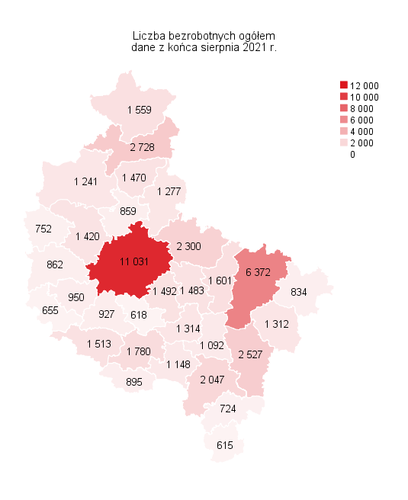
Powrót do spisu tabel

M2
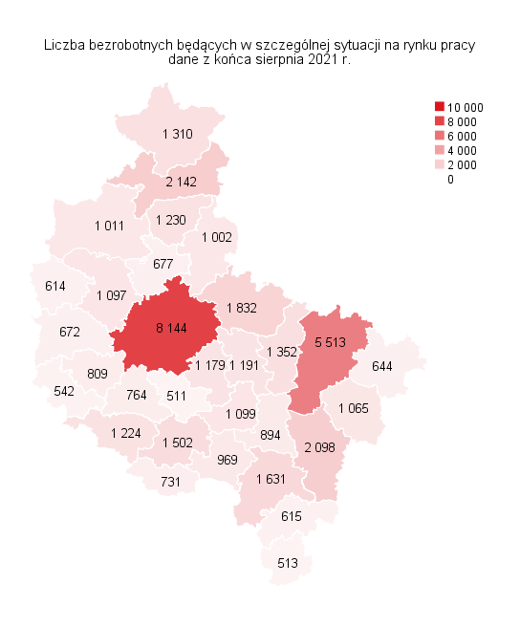
Powrót do spisu tabel

M3
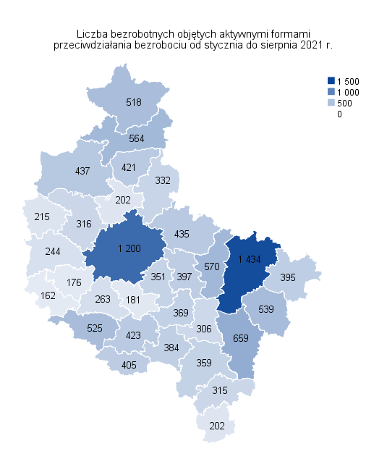
Powrót do spisu tabel

M5
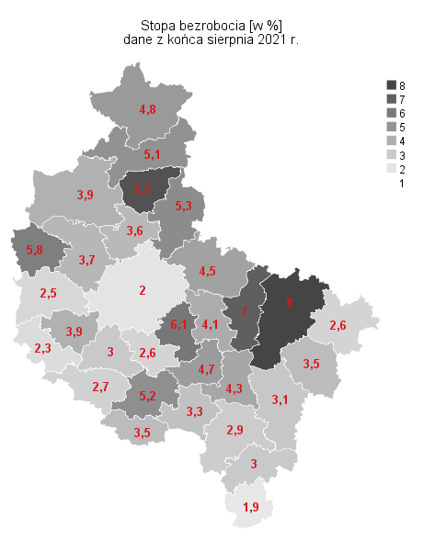
Powrót do spisu tabel

M6
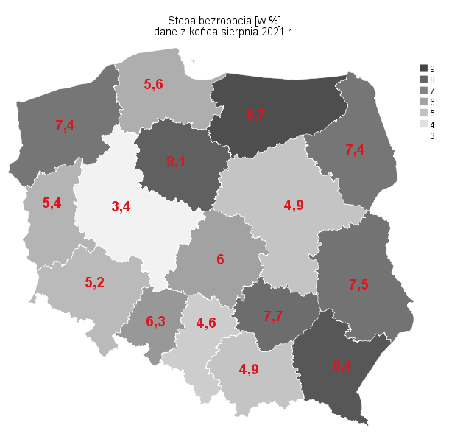
Powrót do spisu tabel

M4
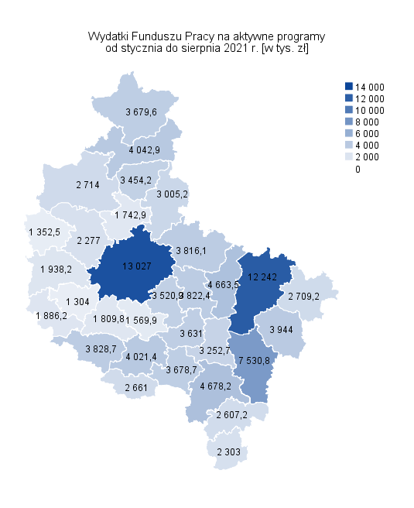
Powrót do spisu tabel

